Hoja1
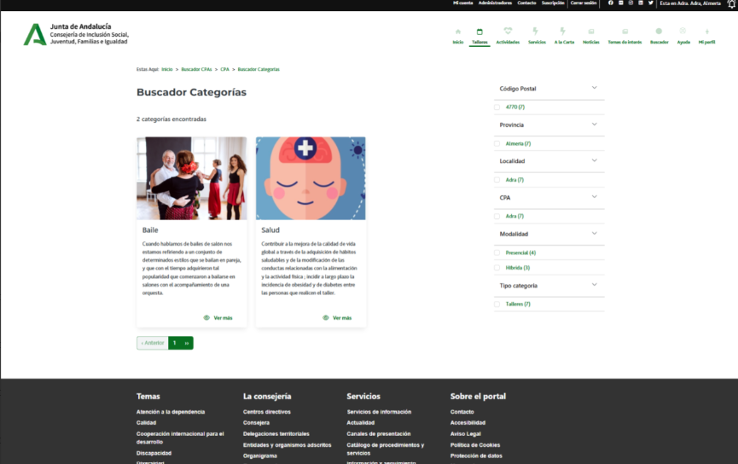

Enunciado de la historia |  |  |  | Criterios de aceptación
Identificador (ID) de la historia | Rol | Característica / Funcionalidad | Razón / Resultado | Número (#) de escenario | Criterio de aceptación (Título) | Contexto | Evento | Resultado / Comportamiento esperado
HU-CPA-4650-PARTE-PUBLICA-CATEGORIAS-CPA-CPA-VIRTUAL | Como usuario anónimo que accede a la parte pública del aplicativo CPA Virtual, desde el Formulario Acceso Parte Pública (HU-CPA-4500-ACCESO-PARTE-PUBLICA-CPA-CPA-VIRTUAL), tras haber pulsado desde el apartado 'Accesos Directos' el enlace de Talleres, Actividades o Servicios. | Acceso a todos los usuarios de la parte pública de CPA Virtual, desde dónde poder consultar la relación de categoría de talleres, actividades o servicios del CPA, previamente seleccionado por el usuario. | Se presentará información relacionada con los distintos talleres, actividades o servicios existentes para la categoría y CPA previamentes seleccionados. | 1 | Formulario Categorías CPA Parte Pública | Cualquier usuario tendrá acceso a la parte pública con información relacionada de las distintas categorías de talleres, actividades o servicios existentes para la categoría y CPA previamentes seleccionados. | N/A | Se presentará información relacionada con las categorías de talleres, actividades o servicios definidas para la categoría y CPA previamente seleccionados. Mediante la operación 'consultarDefinicionCategoría' que accederá al tipo de contenido 'Conceptos' del repositorio Drupal, se presentará en pantalla la imagen y definición de lo que se entiende por categoría de taller, actividad o servicio.
 |  |  |  |  | Cabecera
 |  |  |  | 2 | Código CPA | Se presenta un campo texto. No Visible. Presentará el código del CPA. | N/A | Se presentará en el campo del formulario el valor obtenido previamente mediante contexto desde el 'Formulario Acceso Parte Pública CPA Virtual' (HU-CPA-4500-ACCESO-PARTE-PUBLICA-CPA-CPA-VIRTUAL_V0)
 |  |  |  | 3 | CPA | Se presenta un campo texto. No Editable. Presentará el nombre del CPA. | N/A | Se presentará en el campo del formulario el valor obtenido previamente mediante contexto desde el 'Formulario Acceso Parte Pública CPA Virtual' (HU-CPA-4500-ACCESO-PARTE-PUBLICA-CPA-CPA-VIRTUAL_V0)
 |  |  |  | 4 | Provincia CPA | Se presenta un campo texto. No Editable. Presentará el nombre de la provincia del CPA | N/A | Se presentará en el campo del formulario el valor obtenido previamente mediante contexto desde el 'Formulario Acceso Parte Pública CPA Virtual' (HU-CPA-4500-ACCESO-PARTE-PUBLICA-CPA-CPA-VIRTUAL_V0)
 |  |  |  | 5 | Código Postal | Se presenta un campo texto. No Editable. Presentará el código postal del CPA. | N/A | Se presentará en el campo del formulario el valor obtenido previamente mediante contexto desde el 'Formulario Acceso Parte Pública CPA Virtual' (HU-CPA-4500-ACCESO-PARTE-PUBLICA-CPA-CPA-VIRTUAL_V0)
 |  |  |  | 6 | Imagen Temática | Campo imagen. No editable. | N/A | Se presenta en pantalla el valor obtenido mediante la operación 'consultarDefinicionCategoría'.
 |  |  |  | 7 | Detalle Temática | Campo texto. No editable | N/A | Se presenta en pantalla el valor obtenido mediante la operación 'consultarDefinicionCategoría'.
 |  |  |  |  | Filtros búsqueda
 |  |  |  | 6 | Filtro Tipo Temática | Campo texto. No editable. En función de que el acceso a la pantalla sea desde 'Talleres', 'Actividades' o 'Servicios' el valor por defecto será 'Talleres' , 'Actividades' o 'Servicios', según corresponda. | N/A | Se mostrará el valor seleccionado.
 |  |  |  | 7 | Filtro Código Postal | Campo numérico. Editable. No obligatorio. | N/A | Se mostrará el valor introducido en pantalla.
 |  |  |  | 8 | Filtro Almería | Campo check. Editable. No obligatorio. | N/A | Se mostrará el valor introducido en pantalla.
 |  |  |  | 9 | Filtro Cádiz | Campo check. Editable. No obligatorio. | N/A | Se mostrará el valor introducido en pantalla.
 |  |  |  | 10 | Filtro Córdoba | Campo check. Editable. No obligatorio. | N/A | Se mostrará el valor introducido en pantalla.
 |  |  |  | 11 | Filtro Granada | Campo check. Editable. No obligatorio. | N/A | Se mostrará el valor introducido en pantalla.
 |  |  |  | 12 | Filtro Huelva | Campo check. Editable. No obligatorio. | N/A | Se mostrará el valor introducido en pantalla.
 |  |  |  | 13 | Filtro Jaen | Campo check. Editable. No obligatorio. | N/A | Se mostrará el valor introducido en pantalla.
 |  |  |  | 14 | Filtro Málaga | Campo check. Editable. No obligatorio. | N/A | Se mostrará el valor introducido en pantalla.
 |  |  |  | 15 | Filtro Sevilla | Campo check. Editable. No obligatorio. | N/A | Se mostrará el valor introducido en pantalla.
 |  |  |  | 16 | Botón Aplicar | Se presenta en el formulario el botón Aplicar | Si se decide pulsar. | Mediante la operación 'ConsultaResultadoListadoCategorias' que accederá a los tipos de contenido 'Temáticas', 'EstadosTemáticas' se obtendrá una relación de todos aquellas Categorías (de Talleres, Actividades o Servicios), coincidentes con los criterios definidos en los filtros de búsqueda.
 |  |  |  | 17 | Listado Temáticas | Cada una de las categorías de (talleres, actividades o servicios), presentará una tipo categoría, nombre, descripción, color, imagen, estado | Si se selecciona una categoría del listado y se decide pulsar. | Si el tipo de categoría seleccionado es 'Taller', se pasará al formulario detallado en la HU-CPA-4680-PARTE-PUBLICA-TALLERES-CPA-CPA-VIRTUAL). Si el tipo de categoría seleccionado es 'Actividad', se pasará al formulario detallado en la HU-CPA-4690-PARTE-PUBLICA-ACTIVIDADES-CPA-CPA-VIRTUAL). Si el tipo de categoría seleccionado es 'Servicio', se pasará al formulario detallado en la HU-CPA-4695-PARTE-PUBLICA-SERVICIOS-CPA-CPA-VIRTUAL).
 |  |  |  |  | tipo Temática | Campo texto. No editable | N/A | Se mostrará el valor obtenido previamente.
 |  |  |  |  | nombre Temática | Campo texto. No editable | N/A | Se mostrará el valor obtenido previamente.
 |  |  |  |  | descripcion Temática | Campo texto. No editable | N/A | Se mostrará el valor obtenido previamente.
 |  |  |  |  | color Temática | Campo color. No editable | N/A | Se mostrará el valor obtenido previamente.
 |  |  |  |  | Imagen Temática | Campo multimedia. No editable | N/A | Se mostrará el valor obtenido previamente.
 |  |  |  |  | estado Temática | Campo texto. No editable | N/A | Se mostrará el valor obtenido previamente.
 |  |  |  | 18 | Botón Volver | Se presenta en el formulario el botón Volver | Si se decide pulsar. | Permitirá salir del presente formulario y volver al Formulario Acceso Parte Pública (HU-CPA-4500-ACCESO-PARTE-PUBLICA-CPA-CPA-VIRTUAL)

